PAAC
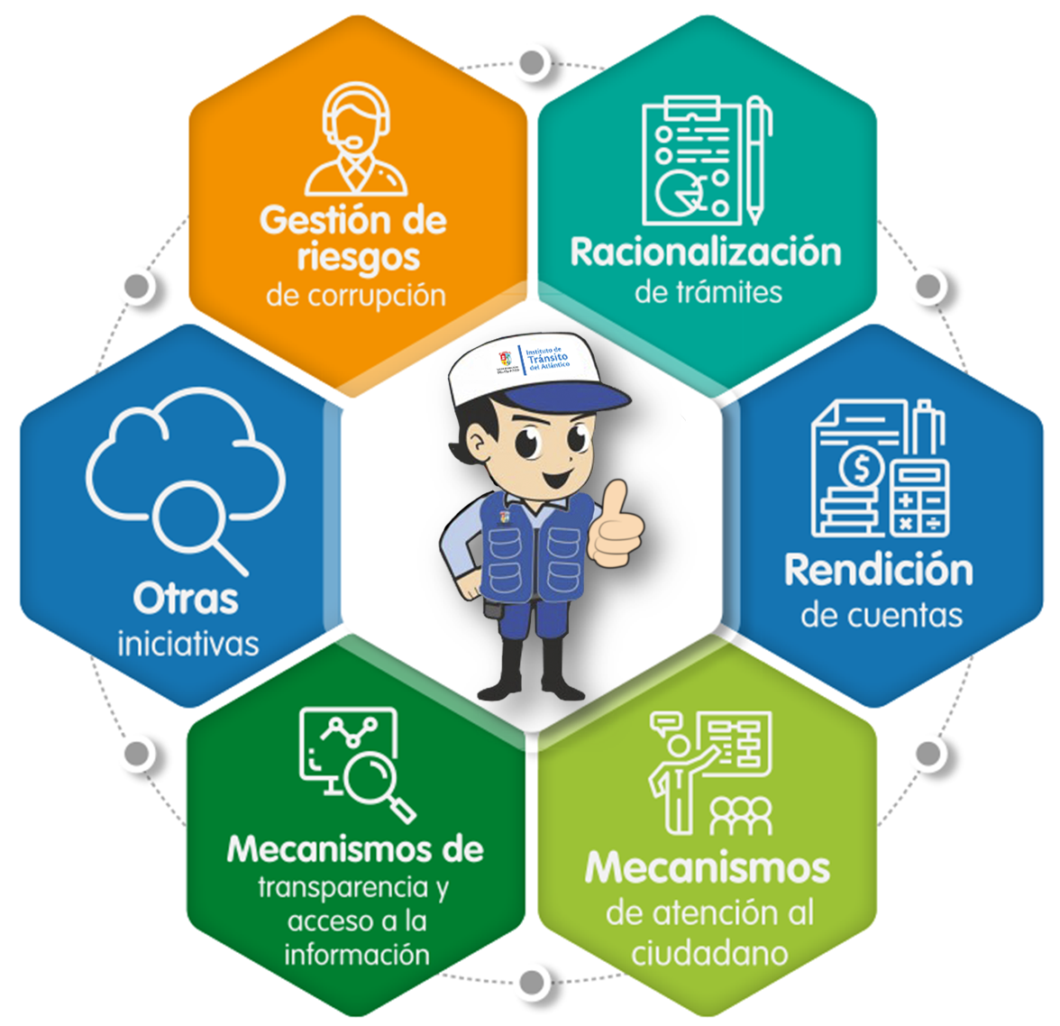
Objetico General: Definir actividades concretas encaminadas a fomentar la transparencia en la gestión que permitan la identificación, seguimiento y control oportuno de los riesgos; la sistematización y racionalización de los trámites y servicios de la Entidad; hacer una rendición de cuentas efectiva y permanente; fortalecer la participación ciudadana en todas las etapas de toma de decisiones de la Entidad; y establecer estrategias para el mejoramiento de la atención que se brinda al ciudadano. Lo anterior, en procura de contar con una Entidad que lucha contra la corrupción de manera efectiva, aplicando los principios de transparencia, eficiencia administrativa y buen gobierno.

Le permite a la entidad identificar, analizar y controlar los posibles hechos generadores de corrupción, tanto internos como externos.
Facilita el acceso a los servicios que brinda la administración pública, y le permite a las entidades simplificar, estandarizar, eliminar, optimizar y automatizar los trámites existentes en la entidad.
Centra sus esfuerzos en garantizar el acceso de los ciudadanos a los trámites y servicios de la Administración Pública

Lineamientos para la garantía del derecho fundamental de acceso a la información pública.
Expresión del control social que comprende acciones de petición de información, diálogos e incentivos.
Iniciativas particulares de la entidad que contribuyen a combatir y prevenir la corrupción.

SEGUIMIENTOS AL PACC

1
2
3

MATRIZ PAAC

